図表1
表1－近年の輸出入額の推移 |  |  |  |  |  |  | (単位：千円・％) |  | ●グラフ元データ |  |  | (単位：十億円)
年 | 福井県輸出額 |  | 福井県輸入額 |  | 貿易収支 |  | 全国輸出入額 |  | 年 | 福井県輸出額 | 福井県輸入額 | 全国輸出額 | 全国輸入額
 | 金額 | 伸び率 | 金額 | 伸び率 | 金額 | 伸び率 | 全国輸出額 | 全国輸入額 | 2014 | 204 | 158 | 73,093 | 85,909
2014 | 204,322,929 | △ 8.6 | 157,551,120 | 23.2 | 46,771,809 | △ 51.1 | 73,093,028,311 | 85,909,112,733 | 2015 | 196 | 162 | 75,614 | 78,406
2015 | 195,855,832 | △ 4.1 | 161,716,505 | 2.6 | 34,139,327 | △ 27.0 | 75,613,928,862 | 78,405,535,793 | 2016 | 184 | 151 | 70,036 | 66,042
2016 | 183,980,906 | △ 6.1 | 151,196,246 | △ 6.5 | 32,784,660 | △ 4.0 | 70,035,770,383 | 66,041,973,885 | 2017 | 186 | 160 | 78,286 | 75,379
2017 | 186,130,873 | 1.2 | 159,892,668 | 5.8 | 26,238,205 | △ 20.0 | 78,286,457,048 | 75,379,231,107 | 2018 | 225 | 195 | 81,479 | 82,703
2018 | 224,727,984 | 20.7 | 195,226,791 | 22.1 | 29,501,193 | 12.4 | 81,478,752,674 | 82,703,304,395 | 2019 | 208 | 153 | 76,932 | 78,600
2019 | 207,955,114 | △ 7.5 | 153,236,342 | △ 21.5 | 54,718,772 | 85.5 | 76,931,664,915 | 78,599,509,951 | 2020 | 168 | 149 | 68,399 | 68,011
2020 | 167,866,170 | △ 19.3 | 149,276,638 | △ 2.6 | 18,589,532 | △ 66.0 | 68,399,121,047 | 68,010,831,589 | 2021 | 216 | 210 | 83,091 | 84,875
2021 | 216,211,078 | 28.8 | 209,725,793 | 40.5 | 6,485,285 | △ 65.1 | 83,091,420,293 | 84,875,044,591 | 2022 | 279 | 307 | 98,174 | 118,503
2022 | 278,747,832 | 28.9 | 306,536,172 | 46.2 | △ 27,788,340 | △ 528.5 | 98,173,612,089 | 118,503,152,779 | 2023 | 249 | 211 | 100,873 | 110,395
2023 | 248,963,802 | △ 10.7 | 210,511,249 | △ 31.3 | 38,452,553 | - | 100,873,049,041 | 110,395,119,330 | 2024 | 281 | 174 | 107,088 | 112,716
2024 | 281,190,837 | 12.9 | 174,260,692 | △ 17.2 | 106,930,145 | 178.1 | 107,087,511,087 | 112,715,960,939
(単位：十億円) (全国輸出入額)
(福井県輸出入額)
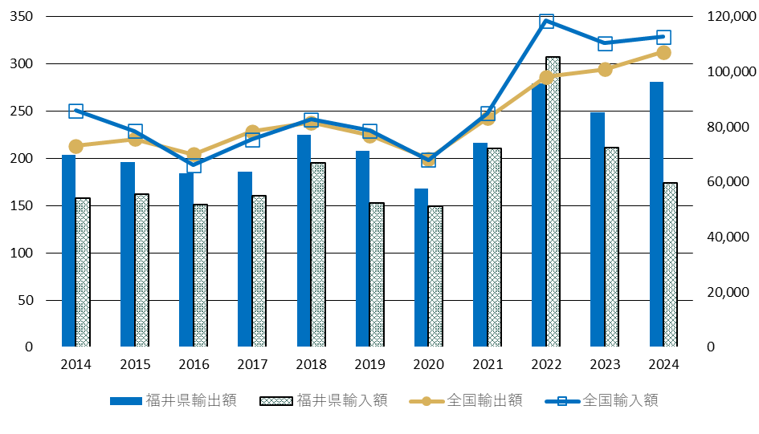

図表2
表2－品目別輸出額と伸び率 |  |  |  |  |  | (単位：千円) | ●グラフ元データ |  | (単位：千円)
コード | 品 目 | 2023 |  | 2024 |  | 伸び率 |  | 品目 | 輸出額
 |  | 輸出額 | 構成比 | 輸出額 | 構成比 |  | P | P.機械類および電気機器ならびにこれらの部分品 | 99,086,738
A | 動物および動物性生産品(動物、肉、魚、甲殻類、軟体動物、酪農品およびこれらの調製品） | 30,640 | 0.0% | 29,416 | 0.0% | △ 4.0% | 50～63 | 50～63.紡織用繊維およびその製品 | 47,835,262
B | 植物性生産品（樹木、切花、野菜、果実、穀物、茶、たばこなど） | 65,252 | 0.0% | 269,610 | 0.1% | 313.2% | R | R.光学機器 | 41,180,854
C | 糖類、飲料、アルコールおよび食酢 | 220,151 | 0.1% | 206,675 | 0.1% | △ 6.1% | E | E.化学工業の生産品 | 38,752,097
D | 鉱物性生産品（塩、硫黄、セメント、鉱物性燃料など） | 1,344 | 0.0% | 1,747 | 0.0% | 30.0% | F | F.プラスチックおよびゴムならびにこれらの製品 | 28,868,171
E | 化学工業の生産品（無機化学品、有機化学品、医療用品、染料、インキ、化粧品類、洗剤など） | 34,592,105 | 13.9% | 38,752,097 | 13.8% | 12.0% | N | N.卑金属およびその製品 | 16,242,659
F | プラスチックおよびゴムならびにこれらの製品 | 33,629,213 | 13.5% | 28,868,171 | 10.3% | △ 14.2% | その他 | その他 | 9,225,056
G | 皮革および毛皮ならびにこれらの製品、ハンドバッグ等これらに類する容器 | 0 | 0.0% | 1,885 | 0.0% | -
H | 木材及びその製品、木炭、コルク及びその製品並びにわら、エスパルトその他の組物材料の製品並びにかご細工物及び枝条細工物 | 219,242 | 0.1% | 162,589 | 0.1% | △ 25.8%
J | 木材パルプ、繊維素繊維を原料とするその他のパルプ、古紙ならびに紙および板紙ならびにこれらの製品 | 609,576 | 0.2% | 653,059 | 0.2% | 7.1%
50～63 | 紡織用繊維およびその製品 | 43,890,815 | 17.6% | 47,835,262 | 17.0% | 9.0%
K | 履物、帽子、つえ、および調整羽毛、羽毛製品、造花並びに人髪製品 | 0 | 0.0% | 0 | 0.0% | -
L | 石、セメント、陶磁製品、ガラスおよびその製品 | 89,718 | 0.0% | 36,605 | 0.0% | △ 59.2%
M | 天然または養殖の真珠、貴石、貴金属、およびその貨幣 | 0 | 0.0% | 0 | 0.0% | -
N | 卑金属およびその製品 | 13,824,007 | 5.6% | 16,242,659 | 5.8% | 17.5%
P | 機械類および電気機器ならびにこれらの部分品 | 78,515,169 | 31.5% | 99,086,738 | 35.2% | 26.2%
Q | 車両、航空機、船舶および輸送機器関連品 | 6,967,691 | 2.8% | 7,765,509 | 2.8% | 11.5%
R | 光学機器（眼鏡、眼鏡フレーム、眼鏡レンズ、眼鏡部分品） | 35,804,698 | 14.4% | 41,180,854 | 14.6% | 15.0%
S | 精密機器、楽器並びにこれらの部分品 | 484,154 | 0.2% | 90,439 | 0.0% | △ 81.3%
T | 家具、寝具、クッションその他詰め物をした物品、玩具および運動用具ならびに部分品、美術品および骨董 | 20,027 | 0.0% | 7,522 | 0.0% | △ 62.4%
 | 合 計 | 248,963,802 | 100.0% | 281,190,837 | 100.0% | 12.9%

図表3
表3－品目別輸入額と伸び率 |  |  |  |  |  | (単位：千円) | ●グラフ元データ
コード | 品 目 | 2023 |  | 2024 |  | 伸び率 |  | 品目 | 輸出額
 |  | 輸入額 | 構成比 | 輸入額 | 構成比 |  | D | D.鉱物性生産品 | 47,848,621
A | 動物および動物性生産品(動物、肉、魚、甲殻類、軟体動物、酪農品およびこれらの調製品） | 5,937,877 | 2.8% | 11,797,197 | 6.8% | 98.7% | N | N.卑金属およびその製品 | 34,562,637
B | 植物性生産品（樹木、切花、野菜、果実、穀物、茶、たばこなど） | 398,304 | 0.2% | 851,438 | 0.5% | 113.8% | 50～63 | 50～63.紡織用繊維およびその製品 | 18,503,808
C | 糖類、飲料、アルコールおよび食酢 | 453,818 | 0.2% | 180,428 | 0.1% | △ 60.2% | E | E.化学工業の生産品 | 16,871,130
D | 鉱物性生産品（塩、硫黄、セメント、鉱物性燃料など） | 97,656,323 | 46.4% | 47,848,621 | 27.5% | △ 51.0% | P | P.機械類および電気機器ならびにこれらの部分品 | 16,164,790
E | 化学工業の生産品（無機化学品、有機化学品、医療用品、染料、インキ、化粧品類、洗剤など） | 14,937,771 | 7.1% | 16,871,130 | 9.7% | 12.9% | F | F.プラスチックおよびゴムならびにこれらの製品 | 14,796,154
F | プラスチックおよびゴムならびにこれらの製品 | 14,815,378 | 7.0% | 14,796,154 | 8.5% | △ 0.1% | その他 | その他 | 25,513,552
G | 皮革および毛皮ならびにこれらの製品、ハンドバッグ等これらに類する容器 | 128,871 | 0.1% | 274,277 | 0.2% | 112.8%
H | 木材及びその製品、木炭、コルク及びその製品並びにわら、エスパルトその他の組物材料の製品並びにかご細工物及び枝条細工物 | 1,043,495 | 0.5% | 242,688 | 0.1% | △ 76.7%
J | 木材パルプ、繊維素繊維を原料とするその他のパルプ、古紙ならびに紙および板紙ならびにこれらの製品 | 815,370 | 0.4% | 855,679 | 0.5% | 4.9%
50～63 | 紡織用繊維およびその製品 | 16,613,543 | 7.9% | 18,503,808 | 10.6% | 11.4%
K | 履物、帽子、つえ、および調整羽毛、羽毛製品、造花並びに人髪製品 | 245,091 | 0.1% | 305,042 | 0.2% | 24.5%
L | 石、セメント、陶磁製品、ガラスおよびその製品 | 127,803 | 0.1% | 110,307 | 0.1% | △ 13.7%
M | 天然または養殖の真珠、貴石、貴金属、およびその貨幣 | 1,117 | 0.0% | 1,000 | 0.0% | △ 10.5%
N | 卑金属およびその製品 | 32,101,000 | 15.2% | 34,562,637 | 19.8% | 7.7%
P | 機械類および電気機器ならびにこれらの部分品 | 14,323,343 | 6.8% | 16,164,790 | 9.3% | 12.9%
Q | 車両、航空機、船舶および輸送機器関連品 | 232,400 | 0.1% | 99,674 | 0.1% | △ 57.1%
R | 光学機器（眼鏡、眼鏡フレーム、眼鏡レンズ、眼鏡部分品） | 10,437,972 | 5.0% | 10,682,670 | 6.1% | 2.3%
S | 精密機器、楽器並びにこれらの部分品 | 11,311 | 0.0% | 20,101 | 0.0% | 77.7%
T | 家具、寝具、クッションその他詰め物をした物品、玩具および運動用具ならびに部分品、美術品および骨董 | 230,462 | 0.1% | 93,051 | 0.1% | △ 59.6%
 | 合計 | 210,511,249 | 100.0% | 174,260,692 | 100.0% | △ 17.2%

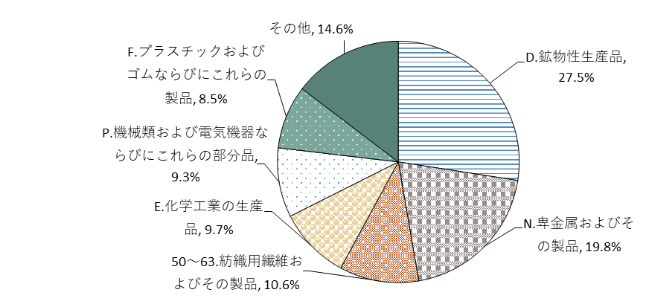

図4
<エリア別輸出額> |  | ●グラフ元データ
エリア | 輸出額 | 国・エリア | 輸出額 | 構成比
アジア | 200,392,753 | 中国 | 64,300,059 | 22.9%
欧州 | 45,907,295 | フィリピン | 35,561,642 | 12.6%
北米 | 26,816,932 | ベトナム | 21,147,497 | 7.5%
中東 | 5,209,768 | 韓国 | 20,940,671 | 7.4%
中南米 | 2,087,823 | タイ | 16,745,574 | 6.0%
オセアニア | 528,243 | マレーシア | 12,844,685 | 4.6%
不明 | 58,745 | アジアその他 | 28,852,625 | 10.3%
その他 | 189,278 | 欧州 | 45,907,295 | 16.3%
 |  | 北米 | 26,816,932 | 9.5%
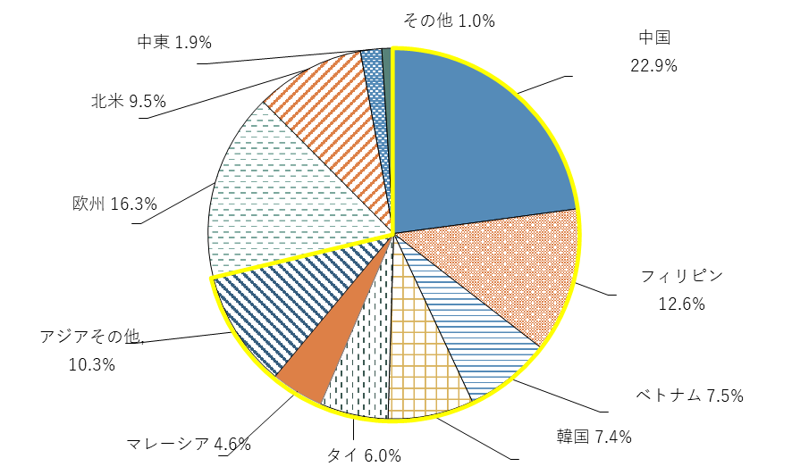
 |  | 中東 | 5,209,768 | 1.9%
 |  | その他 | 2,864,089 | 1.0%

 |  | アジア | 71.3%
 |  | その他 | 28.7%

＜エリア別輸入額＞ |  | ●グラフ元データ
エリア | 輸入額 | 国・エリア | 輸入額 | 構成比
アジア | 117,408,813 | 中国 | 57,020,425 | 32.7%
中東 | 26,378,413 | ベトナム | 26,918,320 | 15.4%
欧州 | 14,454,996 | 韓国 | 6,935,049 | 4.0%
北米 | 9,486,924 | 台湾 | 4,028,841 | 2.3%
オセアニア | 5,071,918 | インドネシア | 3,378,653 | 1.9%
アフリカ | 1,057,195 | マレーシア | 3,286,402 | 1.9%
中南米 | 381,426 | アジアその他 | 15,841,123 | 9.1%
不明 | 21,007 | 中東 | 26,378,413 | 15.1%
 |  | 欧州 | 14,454,996 | 8.3%
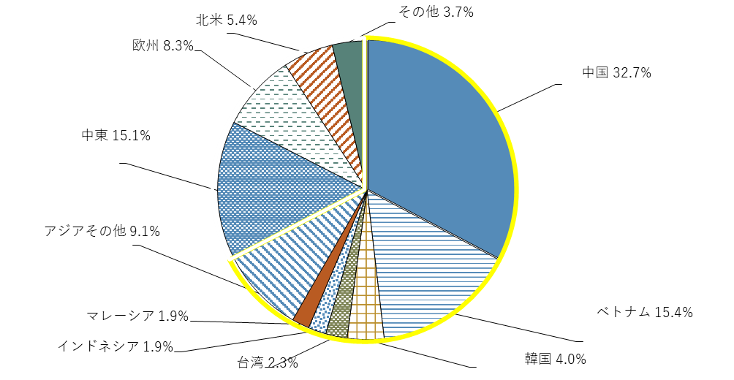
 |  | 北米 | 9,486,924 | 5.4%
 |  | その他 | 6,531,546 | 3.7%

 |  | アジア | 67.4%
 |  | その他 | 32.6%

図5
●グラフ元データ
地域 | 2014年 | 2024年 | 2014年 | 2024年 | 地域 | 2014年 | 2024年 | 2014年 | 2024年
中国 | 40,724,425 | 64,300,059 | 19.9% | 22.9% | 中国 | 74,257,344 | 57,020,425 | 47.1% | 32.7%
フィリピン | 16,984,215 | 35,561,642 | 8.3% | 12.6% | ベトナム | 5,355,741 | 26,918,320 | 3.4% | 15.4%
ベトナム | 8,460,178 | 21,147,497 | 4.1% | 7.5% | 韓国 | 7,639,195 | 6,935,049 | 4.8% | 4.0%
韓国 | 16,115,342 | 20,940,671 | 7.9% | 7.4% | 台湾 | 1,850,433 | 4,028,841 | 1.2% | 2.3%
タイ | 22,903,902 | 16,745,574 | 11.2% | 6.0% | インドネシア | 1,319,072 | 3,378,653 | 0.8% | 1.9%
マレーシア | 14,376,612 | 12,844,685 | 7.0% | 4.6% | マレーシア | 810,868 | 3,286,402 | 0.5% | 1.9%
アジアその他 | 28,606,538 | 28,852,625 | 14.0% | 10.3% | アジアその他 | 13,251,667 | 15,841,123 | 8.4% | 9.1%
欧州 | 21,787,985 | 45,907,295 | 10.7% | 16.3% | 中東 | 583,558 | 26,378,413 | 0.4% | 15.1%
北米 | 24,792,887 | 26,816,932 | 12.1% | 9.5% | 欧州 | 29,664,631 | 14,454,996 | 18.8% | 8.3%
中東 | 4,671,761 | 5,209,768 | 2.3% | 1.9% | 北米 | 5,244,352 | 9,486,924 | 3.3% | 5.4%
その他 | 4,899,084 | 2,864,089 | 2.4% | 1.0% | その他 | 17,574,259 | 6,531,546 | 11.2% | 3.7%
 | 204,322,929 | 281,190,837 | 100.0% | 100.0% |  | 157,551,120 | 174,260,692 | 100.0% | 100.0%

図5－国・地域別輸出入額全体構成比の変化

 | 輸出額構成比の変化 |  |  |  | 輸入額構成比の変化
100％
100％

0％

表16輸出額上位10カ国
表16-輸出額上位10カ国･地域 |  |  |  | (単位：千円)
順位 | 国・地域名 | 2023年 | 2024年 | 伸び率
1 | 中国 | 50,765,100 | 64,300,059 | 26.7%
2 | フィリピン | 35,599,592 | 35,561,642 | △ 0.1%
3 | 米国 | 24,458,525 | 24,582,223 | 0.5%
4 | ベトナム | 17,440,901 | 21,147,497 | 21.3%
5 | 韓国 | 24,585,272 | 20,940,671 | △ 14.8%
6 | タイ | 8,432,649 | 16,745,574 | 98.6%
7 | イタリア | 11,112,381 | 13,142,258 | 18.3%
8 | マレーシア | 10,370,343 | 12,844,685 | 23.9%
9 | 香港 | 7,296,232 | 7,997,357 | 9.6%
10 | 台湾 | 5,900,849 | 7,425,393 | 25.8%

●グラフ元データ
図6輸出額上位10か国・地域 |  |  | （単位：十億円）
 | 国名 | 2023年 | 2024年
 | 中国 | 51 | 64
 | フィリピン | 36 | 36
 | 米国 | 24 | 25
 | ベトナム | 17 | 21
 | 韓国 | 25 | 21
 | タイ | 8 | 17
 | イタリア | 11 | 13
 | マレーシア | 10 | 13
 | 香港 | 7 | 8
 | 台湾 | 6 | 7
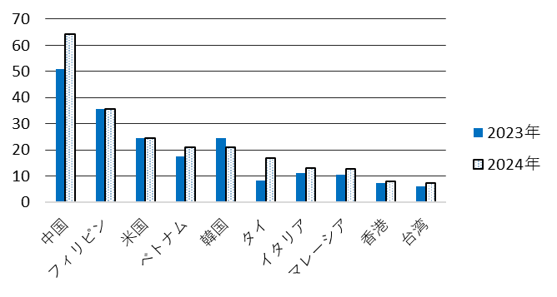
(単位：十億円)

表18輸入額上位10カ国
表18-輸入額上位10カ国･地域 |  |  |  | (単位：千円)
順位 | 国・地域名 | 2023年 | 2024年 | 伸び率
1 | 中国 | 67,291,997 | 57,020,425 | △ 15.3%
2 | ベトナム | 39,294,590 | 26,918,320 | △ 31.5%
3 | 米国 | 6,009,401 | 7,003,724 | 16.5%
4 | 韓国 | 6,354,095 | 6,935,049 | 9.1%
5 | ロシア | 3,629,390 | 5,456,495 | 50.3%
6 | オーストラリア | 26,114,765 | 5,071,918 | △ 80.6%
7 | ドイツ | 1,969,509 | 4,599,272 | 133.5%
8 | 台湾 | 3,533,137 | 4,028,841 | 14.0%
9 | インドネシア | 3,922,901 | 3,378,653 | △ 13.9%
10 | マレーシア | 1,063,796 | 3,286,402 | 208.9%

●グラフ元データ
図7輸入額上位10か国・地域 |  |  | （単位：十億円）
 | 国名 | 2023年 | 2024年
 | 中国 | 67 | 57
 | ベトナム | 39 | 27
 | 米国 | 6 | 7
 | 韓国 | 6 | 7
 | ロシア | 4 | 5
 | オーストラリア | 26 | 5
 | ドイツ | 2 | 5
 | 台湾 | 4 | 4
 | インドネシア | 4 | 3
 | マレーシア | 1 | 3

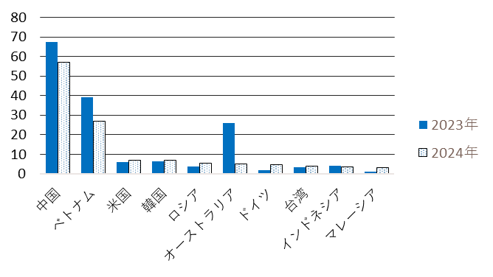
(単位：十億円)

表20_港別
表20－船積港・空港別輸出額 |  |  |  |  | (単位：千円) | ●グラフ元データ
順位 | 港湾(空港)名 | 2022年 | 2023年 | 2024年 | 伸び率 | 図8輸出額上位10か国・地域 |  |  |  | （単位：十億円）
1 | 神戸港 | 72,795,182 | 73,201,047 | 82,541,423 | 12.8% |  | 港湾名 | 2022年 | 2023年 | 2024年
2 | 関西国際空港 | 46,671,435 | 25,296,661 | 36,814,426 | 45.5% |  | 神戸港 | 73 | 73 | 83
3 | 名古屋港 | 43,406,681 | 32,031,186 | 31,532,746 | △ 1.6% |  | 関西国際空港 | 47 | 25 | 37
4 | 大阪港 | 27,947,940 | 24,272,639 | 21,203,523 | △ 12.6% |  | 名古屋港 | 43 | 32 | 32
5 | 成田国際空港 | 8,106,032 | 8,235,617 | 9,011,188 | 9.4% |  | 大阪港 | 28 | 24 | 21
6 | 福井港 | 4,734,970 | 6,093,202 | 5,386,397 | △ 11.6% |  | 成田国際空港 | 8 | 8 | 9
7 | 敦賀港 | 4,109,906 | 6,909,024 | 4,903,240 | △ 29.0% |  | 福井港 | 5 | 6 | 5
8 | 中部国際空港（セントレア） | 3,423,925 | 2,524,523 | 4,170,397 | 65.2% |  | 敦賀港 | 4 | 7 | 5
9 | 横浜港 | 1,698,060 | 4,395,450 | 1,885,436 | △ 57.1% |  | 中部国際空港 | 3 | 3 | 4
10 | 東京港 | 1,912,997 | 1,517,670 | 1,348,290 | △ 11.2% |  | 横浜港 | 2 | 4 | 2
 | その他・不明 | 15,367,247 | 14,180,425 | 25,303,874 | 78.4% |  | 東京港 | 2 | 2 | 1
合計 |  | 230,174,375 | 198,657,444 | 224,100,940 | 12.8% |  | 合計 | 230 | 199 | 224

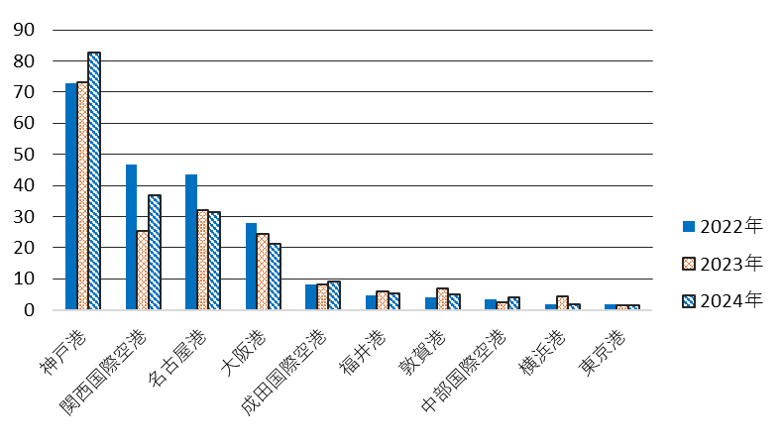

表21_港別
表21－荷揚港・空港別輸入額 |  |  |  |  | (単位：千円) | ●グラフ元データ
順位 | 港湾(空港)名 | 2022年 | 2023年 | 2024年 | 伸び率 | 図9輸入額上位10か国・地域 |  |  |  | （単位：十億円）
1 | 名古屋港 | 169,939,723 | 112,695,940 | 76,121,675 | △ 32.5% |  | 港湾名 | 2022年 | 2023年 | 2024年
2 | 大阪港 | 19,655,593 | 17,965,566 | 20,596,093 | 14.6% |  | 名古屋港 | 170 | 113 | 76
3 | 敦賀港 | 10,208,321 | 10,637,293 | 10,254,173 | △ 3.6% |  | 大阪港 | 20 | 18 | 21
4 | 横浜港 | 3,541,954 | 5,686,946 | 9,306,066 | 63.6% |  | 敦賀港 | 10 | 11 | 10
5 | 神戸港 | 21,301,470 | 14,236,811 | 7,227,443 | △ 49.2% |  | 横浜港 | 4 | 6 | 9
6 | 福井港 | 22,313,200 | 11,392,920 | 6,610,500 | △ 42.0% |  | 神戸港 | 21 | 14 | 7
7 | 関西国際空港 | 3,827,108 | 4,233,218 | 6,245,574 | 47.5% |  | 福井港 | 22 | 11 | 7
8 | 東京港 | 5,457,762 | 5,902,159 | 4,991,668 | △ 15.4% |  | 関西国際空港 | 4 | 4 | 6
9 | 金沢港 | 763,466 | 619,527 | 696,380 | 12.4% |  | 東京港 | 5 | 6 | 5
10 | 中部国際空港（セントレア） | 974,834 | 919,709 | 671,691 | △ 27.0% |  | 金沢港 | 1 | 1 | 1
 | その他・不明 | 48,552,741 | 26,221,160 | 31,539,429 | 20.3% |  | 中部国際空港 | 1 | 1 | 1
合計 |  | 306,536,172 | 210,511,249 | 174,260,692 | △ 17.2% |  | 合 計 | 307 | 211 | 174

